Bewertungsschlüssel (sw)
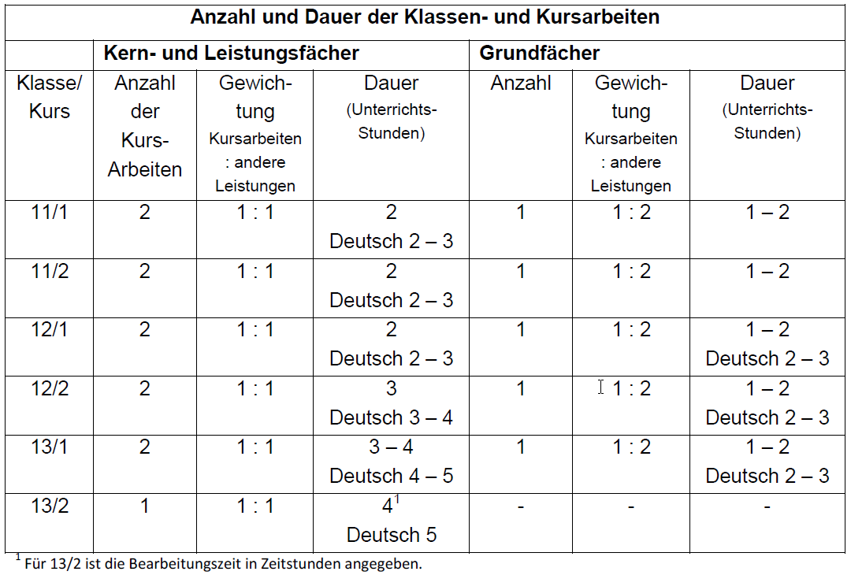
Prozent | Punkte | Note | Schulnote | Definition
³96 | 15 | 1+ | sehr gut | Die Leistungen entsprechen den Anforderungen in besonderem Maße. | Kurs bestanden
³91 | 14 | 1 | sehr gut
³86 | 13 | 1- | sehr gut
³81 | 12 | 2+ | gut | Die Leistungen entsprechen den Anforderungen voll.
³76 | 11 | 2 | gut
³71 | 10 | 2- | gut
³66 | 9 | 3+ | befriedigend | Die Leistungen entsprechen den Anforderungen im Allgemeinen.
³61 | 8 | 3 | befriedigend
³56 | 7 | 3- | befriedigend
³51 | 6 | 4+ | ausreichend | Die Leistungen weisen zwar Mängel auf, entsprechen aber im Ganzen noch den Anforderungen.
³46 | 5 | 4 | ausreichend
³41 | 4 | 4- | schwach ausreichend | Die Leistungen weisen Mängel auf und entsprechen den Anforderungen nur noch mit Einschränkungen. | Kurs nicht bestanden "Unterkurs"
³34 | 3 | 5+ | mangelhaft | Die Leistungen entsprechen den Anforderungen nicht, lassen jedoch erkennen, dass die notwendigen Grundkenntnisse vorhanden sind und die Mängel in absehbarer Zeit behoben werden können.
³27 | 2 | 5 | mangelhaft
³20 | 1 | 5- | mangelhaft
³0 | 0 | 6 | ungenügend | Die Leistungen entsprechen den Anforderungen nicht und selbst die Grundkenntnisse sind so lückenhaft, dass die Mängel in absehbarer nicht Zeit behoben werden können. | Kurs nicht besucht

